상품제안서
폴로 2단 뽄지 파스텔우산 | 상품코드: S30097

 |  |  |  |  |  |  | 02-713-8555 | www.synergygift.co.kr
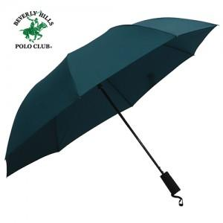

【상세/제작정보】 | <p>※100개 미만 포장지포장 비용 별도 발생됩니다.​​</p><p>※스티커제작 및 부착 별도 문의 바랍니다.</p>

【인쇄/포장옵션】 | 실크, 원단인쇄(실크) / 포장지포장

【공급단가】 | 수량 | 50~ | 100~ | 500~ | 1,000~ | 2,000~
*VAT별도 | 단가 | 8,230원 | 7,930원 | 7,620원 | 7,320원 | 7,130원

【상품 URL】 | https://www.synergygift.co.kr:443/src/goods_detail.php?gdno=30097

